Столы производственные
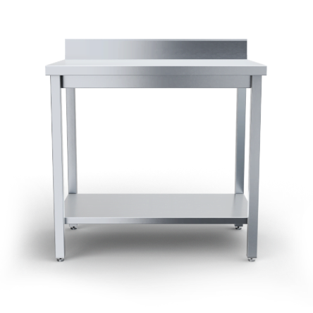

 | Столы производственные

 |  |  | Дата | 2025-09-04
Тип полки/обвязки/каркаса | Артикул | Наименование | Габаритные размеры, д*г*в | RRP*, руб. с НДС | Цена с учетом скидки 0,3 | Описание
сплошная полка | СТППЧ-4/6-С | Стол производственный 400х600х850 сплошная полка | 400х600х850 | 11,079 | 11,046 | Стол производственый с столешницей из нержавеющей стали марки AISI 430 толщиной 0,8мм. Столешница усилена подложкой из фанеры толщиной 16 мм. Сплошная полка и из нержавеющей стали марки AISI 430 толщиной 0,8мм. Ножки каркаса из профильной трубы 40х40 нержавеющей стали марки AISI 430 толщиной 1,2 мм. Регулируемые опоры. У производственного стола имеется съёмный борт из нержавеющей стали марки AISI 430 толщиной 0,8мм. Нагрузка на все изделие равнораспределенная 250 кг. Стол поставляется в разобранном виде. В упакованном виде изделие имеет габариты 415х615х115 мм. Вес изделия 15 кг.
сплошная полка | СТППЧ-4/7-С | Стол производственный 400х700х850 сплошная полка | 400х700х850 | 12,205 | 12,168 | Стол производственый с столешницей из нержавеющей стали марки AISI 430 толщиной 0,8мм. Столешница усилена подложкой из фанеры толщиной 16 мм. Сплошная полка и из нержавеющей стали марки AISI 430 толщиной 0,8мм. Ножки каркаса из профильной трубы 40х40 нержавеющей стали марки AISI 430 толщиной 1,2 мм. Регулируемые опоры. У производственного стола имеется съёмный борт из нержавеющей стали марки AISI 430 толщиной 0,8мм. Нагрузка на все изделие равнораспределенная 250 кг. Стол поставляется в разобранном виде. В упакованном виде изделие имеет габариты 415х715х120 мм. Вес изделия 17 кг.
сплошная полка | СТППЧ-5/6-С | Стол производственный 500х600х850 сплошная полка | 500х600х850 | 11,321 | 11,287 | Стол производственый с столешницей из нержавеющей стали марки AISI 430 толщиной 0,8мм. Столешница усилена подложкой из фанеры толщиной 16 мм. Сплошная полка и из нержавеющей стали марки AISI 430 толщиной 0,8мм. Ножки каркаса из профильной трубы 40х40 нержавеющей стали марки AISI 430 толщиной 1,2 мм. Регулируемые опоры. У производственного стола имеется съёмный борт из нержавеющей стали марки AISI 430 толщиной 0,8мм. Нагрузка на все изделие равнораспределенная 250 кг. Стол поставляется в разобранном виде. В упакованном виде изделие имеет габариты 515х615х115 мм. Вес изделия 17 кг.
сплошная полка | СТППЧ-5/7-С | Стол производственный 500х700х850 сплошная полка | 500х700х850 | 12,465 | 12,428 | Стол производственый с столешницей из нержавеющей стали марки AISI 430 толщиной 0,8мм. Столешница усилена подложкой из фанеры толщиной 16 мм. Сплошная полка и из нержавеющей стали марки AISI 430 толщиной 0,8мм. Ножки каркаса из профильной трубы 40х40 нержавеющей стали марки AISI 430 толщиной 1,2 мм. Регулируемые опоры. У производственного стола имеется съёмный борт из нержавеющей стали марки AISI 430 толщиной 0,8мм. Нагрузка на все изделие равнораспределенная 250 кг. Стол поставляется в разобранном виде. В упакованном виде изделие имеет габариты 515х715х120 мм. Вес изделия 19 кг.
сплошная полка | СТППЧ-6/6-С | Стол производственный 600х600х850 сплошная полка | 600х600х850 | 11,567 | 11,532 | Стол производственый с столешницей из нержавеющей стали марки AISI 430 толщиной 0,8мм. Столешница усилена подложкой из фанеры толщиной 16 мм. Сплошная полка и из нержавеющей стали марки AISI 430 толщиной 0,8мм. Ножки каркаса из профильной трубы 40х40 нержавеющей стали марки AISI 430 толщиной 1,2 мм. Регулируемые опоры. У производственного стола имеется съёмный борт из нержавеющей стали марки AISI 430 толщиной 0,8мм. Нагрузка на все изделие равнораспределенная 250 кг. Стол поставляется в разобранном виде. В упакованном виде изделие имеет габариты 615х615х115 мм. Вес изделия 18 кг.
сплошная полка | СТППЧ-6/7-С | Стол производственный 600х700х850 сплошная полка | 600х700х850 | 12,725 | 12,686 | Стол производственый с столешницей из нержавеющей стали марки AISI 430 толщиной 0,8мм. Столешница усилена подложкой из фанеры толщиной 16 мм. Сплошная полка и из нержавеющей стали марки AISI 430 толщиной 0,8мм. Ножки каркаса из профильной трубы 40х40 нержавеющей стали марки AISI 430 толщиной 1,2 мм. Регулируемые опоры. У производственного стола имеется съёмный борт из нержавеющей стали марки AISI 430 толщиной 0,8мм. Нагрузка на все изделие равнораспределенная 250 кг. Стол поставляется в разобранном виде. В упакованном виде изделие имеет габариты 615х715х120 мм. Вес изделия 21 кг.
сплошная полка | СТППЧ-7/6-С | Стол производственный 700х600х850 сплошная полка | 700х600х850 | 12,981 | 12,942 | Стол производственый с столешницей из нержавеющей стали марки AISI 430 толщиной 0,8мм. Столешница усилена подложкой из фанеры толщиной 16 мм. Сплошная полка и из нержавеющей стали марки AISI 430 толщиной 0,8мм. Ножки каркаса из профильной трубы 40х40 нержавеющей стали марки AISI 430 толщиной 1,2 мм. Регулируемые опоры. У производственного стола имеется съёмный борт из нержавеющей стали марки AISI 430 толщиной 0,8мм. Нагрузка на все изделие равнораспределенная 250 кг. Стол поставляется в разобранном виде. В упакованном виде изделие имеет габариты 715х615х115 мм. Вес изделия 20 кг.
сплошная полка | СТППЧ-7/7-С | Стол производственный 700х700х850 сплошная полка | 700х700х850 | 14,013 | 13,971 | Стол производственый с столешницей из нержавеющей стали марки AISI 430 толщиной 0,8мм. Столешница усилена подложкой из фанеры толщиной 16 мм. Сплошная полка и из нержавеющей стали марки AISI 430 толщиной 0,8мм. Ножки каркаса из профильной трубы 40х40 нержавеющей стали марки AISI 430 толщиной 1,2 мм. Регулируемые опоры. У производственного стола имеется съёмный борт из нержавеющей стали марки AISI 430 толщиной 0,8мм. Нагрузка на все изделие равнораспределенная 250 кг. Стол поставляется в разобранном виде. В упакованном виде изделие имеет габариты 715х715х120 мм. Вес изделия 22 кг.
сплошная полка | СТППЧ-8/6-С | Стол производственный 800х600х850 сплошная полка | 800х600х850 | 14,017 | 13,975 | Стол производственый с столешницей из нержавеющей стали марки AISI 430 толщиной 0,8мм. Столешница усилена подложкой из фанеры толщиной 16 мм. Сплошная полка и из нержавеющей стали марки AISI 430 толщиной 0,8мм. Ножки каркаса из профильной трубы 40х40 нержавеющей стали марки AISI 430 толщиной 1,2 мм. Регулируемые опоры. У производственного стола имеется съёмный борт из нержавеющей стали марки AISI 430 толщиной 0,8мм. Нагрузка на все изделие равнораспределенная 250 кг. Стол поставляется в разобранном виде. В упакованном виде изделие имеет габариты 815х615х115 мм. Вес изделия 21 кг.
...

Стеллажи кухонные
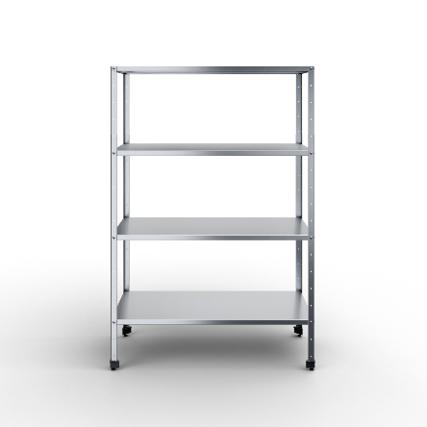

 | Стеллажи кухонные
...

Полки настенные
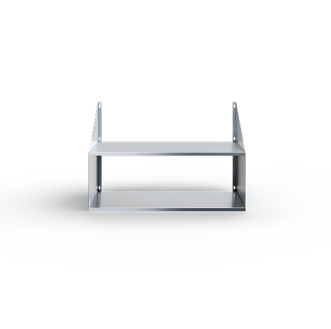

 | Полки настенные
...

Ванны моечные
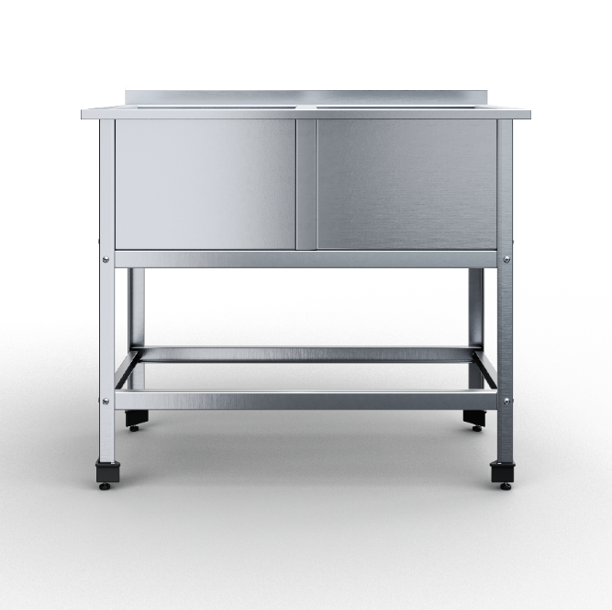

 | Ванны моечные

 |  |  |  | 2025-09-25
Тип ёмкости | Артикул | Наименование | Габаритные размеры, д*г*в | RRP*, руб. с НДС | Цена с учетом скидки 0,3 | Описание
сварная | ВМСВПЧ-1-4,7/4,8/8,5 | Ванна моечная сварная 1 емкость 470х480х850 | 470х480 (400х380х300) | 10,400 | 10,369 | 1 сварная емкость; Материал каркаса: нержавеющая сталь AISI430 (0,8 мм); Материал столешницы: нержавеющая сталь AISI430 (1 мм); Размер ванны: 400х430х300мм; Расположение ванны: по центру; Тип каркаса: уголок 40х40 мм нерж.;
сварная | ВМСВПЧ-1-5/5,3/8,5 | Ванна моечная сварная 1 емкость 500х530х850 | 500х530 (430х430х300) | 11,400 | 11,366 | 1 сварная емкость; Материал каркаса: нержавеющая сталь AISI430 (0,8 мм); Материал столешницы: нержавеющая сталь AISI430 (1 мм); Размер ванны: 430х430х300мм; Расположение ванны: по центру; Тип каркаса: уголок 40х40 мм нерж.;
сварная | ВМСВПЧ-1-6/6,3/8,5 | Ванна моечная сварная 1 емкость 600х630х850 | 600х630 (530х530х350) | 14,000 | 13,958 | 1 сварная емкость; Материал каркаса: нержавеющая сталь AISI430 (0,8 мм); Материал столешницы: нержавеющая сталь AISI430 (1 мм); Размер ванны: 530х530х350мм; Расположение ванны: по центру; Тип каркаса: уголок 40х40 мм нерж.;
сварная | ВМСВПЧ-1-7/7,3/8,5 | Ванна моечная сварная 1 емкость 700х730х850 | 700х730 (630х630х400) | 19,800 | 19,741 | 1 сварная емкость; Материал каркаса: нержавеющая сталь AISI430 (0,8 мм); Материал столешницы: нержавеющая сталь AISI430 (1 мм); Размер ванны: 630х630х400мм; Расположение ванны: по центру; Тип каркаса: уголок 40х40 мм нерж.;
сварная | ВМСВПЧ-2-11,5/6,4/8,5 | Ванна моечная сварная 2 емкости 1150х640х850 | 1150х640 (530х530х350) | 25,000 | 24,925 | 2 сварные емкости; Материал каркаса: нержавеющая сталь AISI430 (0,8 мм); Материал столешницы: нержавеющая сталь AISI430 (1 мм); Размер ванны: 530х530х300мм; Расположение ванны: по центру; Тип каркаса: уголок 40х40 мм нерж.;
сварная | ВМСВПЧ-2-13,5/8,25/8,5 | Ванна моечная сварная 2 емкости 1350х825х850 | 1350х825 (630х630х400) | 36,600 | 36,490 | 2 сварные емкости; Материал каркаса: нержавеющая сталь AISI430 (0,8 мм); Материал столешницы: нержавеющая сталь AISI430 (1 мм); Размер ванны: 630х630х300мм; Расположение ванны: по центру; Тип каркаса: уголок 40х40 мм нерж.;
сварная | ВМСВПЧ-2-8,9/4,8/8,5 | Ванна моечная сварная 2 емкости 890х480х850 | 890х480 (400х380х300) | 17,800 | 17,747 | 2 сварные емкости; Материал каркаса: нержавеющая сталь AISI430 (0,8 мм); Материал столешницы: нержавеющая сталь AISI430 (1 мм); Размер ванны: 400х380х300мм; Расположение ванны: по центру; Тип каркаса: уголок 40х40 мм нерж.;
сварная | ВМСВПЧ-2-9,5/5,3/8,5 | Ванна моечная сварная 2 емкости 950х530х850 | 950х530 (430х430х300) | 19,800 | 19,741 | 2 сварные емкости; Материал каркаса: нержавеющая сталь AISI430 (0,8 мм); Материал столешницы: нержавеющая сталь AISI430 (1 мм); Размер ванны: 430х430х300мм; Расположение ванны: по центру; Тип каркаса: уголок 40х40 мм нерж.;
сварная | ВМСВПЧ-3-13,1/4,8/8,5 | Ванна моечная сварная 3 емкости 1310х480х850 | 1310х480 (400х380х300) | 25,200 | 25,124 | 3 сварные емкости; Материал каркаса: нержавеющая сталь AISI430 (0,8 мм); Материал столешницы: нержавеющая сталь AISI430 (1 мм); Размер ванны: 400х380х300мм; Расположение ванны: по центру; Тип каркаса: уголок 40х40 мм нерж.;
сварная | ВМСВПЧ-3-14/5,3/8,5 | Ванна моечная сварная 3 емкости 1400х530х850 | 1400х530 (430х430х300) | 28,200 | 28,115 | 3 сварные емкости; Материал каркаса: нержавеющая сталь AISI430 (0,8 мм); 430х430х300мм; Расположение ванны: по центру; Тип каркаса: уголок 40х40 мм нерж.;
...

Тележки-шпильки
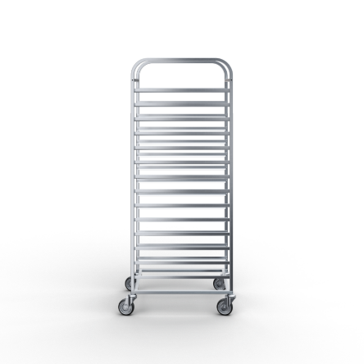

 | Тележки-шпильки

Тип | Размер гастроемкости | Размер противня | Кол-во направляющих (14,16,20) | Тип колеса | Артикул | Наименование
Универсальная стандартные колеса 75 мм | GN 1/1 | 600х400 | 14 | Стандартное из резины Ø 75 мм | ТШУЧ-4,47/6,35/15,7-14-7,5 | Тележка-шпилька универсальная 635х447х1570 14 направляющих стандартные колеса 75 мм
Универсальная стандартные колеса 75 мм | GN 2/1 | 600x800 | 16 | Стандартное из резины Ø 75 мм | ТШУЧ-6,5/8,35/17,5-16-7,5 | Тележка-шпилька универсальная 650х835х1750 16 направляющих стандартные колеса 75 мм
Универсальная стандартные колеса 75 мм | GN 2/1 | 600x800 | 20 | Стандартное из резины Ø 75 мм | ТШУЧ-6,5/8,35/17,5-20-7,5 | Тележка-шпилька универсальная 650х835х1750 20 направляющих стандартные колеса 75 мм
Универсальная стандартные колеса 125 мм | GN 1/1 | 600х400 | 14 | Стандартное из резины Ø 125 мм | ТШУЧ-6,35/4,47/16,2-14-12,5 | Тележка-шпилька 635х447х1625 универсальная 14 направляющих стандартные колеса 125 мм
Универсальная стандартные колеса 125 мм | GN 2/1 | 600x800 | 16 | Стандартное из резины Ø 125 мм | ТШУЧ-6,5/8,35/18-16-12,5 | Тележка-шпилька универсальная 650х835х1800 16 направляющих стандартные колеса 125 мм
Универсальная стандартные колеса 125 мм | GN 2/1 | 600x800 | 20 | Стандартное из резины Ø 125 мм | ТШУЧ-6,5/8,35/18-20-12,5 | Тележка-шпилька универсальная 650х835х1800 20 направляющих стандартные колеса 125 мм
Универсальная морозостойкие колеса 80 мм | GN 1/1 | 600х400 | 14 | Морозостойкое Ø 80 | ТШУЧ-4,47/6,35/15,75-14-М8 | Тележка-шпилька универсальная 635х447х1580 14 направляющих, морозостойкие колеса 80 мм
Универсальная морозостойкие колеса 80 мм | GN 2/1 | 600x800 | 16 | Морозостойкое Ø 80 | ТШУЧ-6,5/8,35/17,5-16-М8 | Тележка-шпилька универсальная 650х835х1760 16 направляющих, морозостойкие колеса 80 мм
...

Плиты индукционные
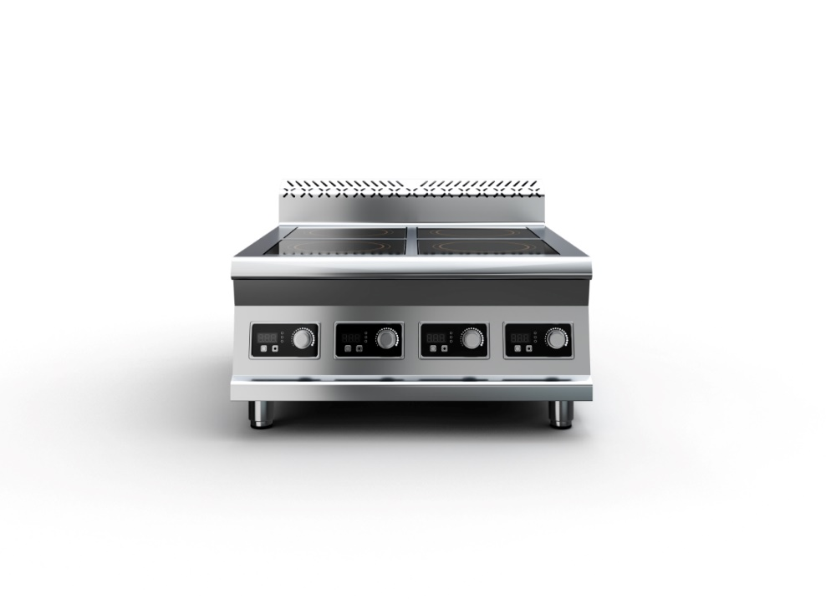

 | Плиты индукционные

 |  |  |  | 2025-09-25
Серия | Артикул | Наименование | Габаритные размеры, д*г*в | RRP*, руб. с НДС | Цена с учетом скидки 0,3 | Описание
700 серия | ПИЧ-2К7/3,5-4/7,5/4,7 | Плита индукционная 400х750х470 2-х конфорочная 700 серия 3,5кВт | 400х750х470 | 69,900 | 69,690 | Плита индукционная, столешница из нержавеющей стали марки AISI 430 толщиной 1 мм, корпус из нержавеющей стали марки AISI 430 толщиной 0,8 мм. Имеет 2 конфорки мощностью по 3,5 кВт, питание 380 В. Габариты стеклокерамики 280х280х6 мм. Поставляется в собранном виде. Вес плиты индукционной 28 кг. Габариты упаковки 415х765х485 мм.
700 серия | ПИЧ-4К7/3,5-7/7,5/4,7 | Плита индукционная 700х750х470 4-х конфорочная 700 серия 3,5кВт | 700х750х470 | 121,040 | 120,677 | Плита индукционная, столешница из нержавеющей стали марки AISI 430 толщиной 1 мм, корпус из нержавеющей стали марки AISI 430 толщиной 0,8 мм. Имеет 4 конфорки мощностью по 3,5 кВт, питание 380 В. Габариты стеклокерамики 280х280х6 мм. Поставляется в собранном виде. Вес плиты индукционной 40 кг. Габариты упаковки 715х765х485 мм.
700 серия | ПИЧ-6К7/3,5-10,1/7,5/4,7 | Плита индукционная 1010х750х470 6-ти конфорочная 700 серия 3,5кВт | 1010х750х470 | 173,950 | 173,428 | Плита индукционная, столешница из нержавеющей стали марки AISI 430 толщиной 1 мм, корпус из нержавеющей стали марки AISI 430 толщиной 0,8 мм. Имеет 6 конфорок мощностью по 3,5 кВт, питание 380 В. Габариты стеклокерамики 280х280х6 мм. Поставляется в собранном виде. Вес плиты индукционной 58 кг. Габариты упаковки 1025х765х485 мм.
900 серия | ПИЧ-2К9/3,5-4,5/9/4,7 | Плита индукционная 450х900х470 2-х конфорочная 900 серия 3,5кВт | 450х900х470 | 72,500 | 72,283 | Плита индукционная, столешница из нержавеющей стали марки AISI 430 толщиной 1 мм, корпус из нержавеющей стали марки AISI 430 толщиной 0,8 мм. Имеет 2 конфорки мощностью по 3,5 кВт, питание 380 В. Габариты стеклокерамики 340х340х6 мм. Поставляется в собранном виде. Вес плиты индукционной 33 кг. Габариты упаковки 465х915х485 мм.
900 серия | ПИЧ-4К9/3,5-8,4/9/4,7 | Плита индукционная 840х900х470 4-х конфорочная 900 серия 3,5кВт | 840х900х470 | 123,500 | 123,130 | Плита индукционная, столешница из нержавеющей стали марки AISI 430 толщиной 1 мм, корпус из нержавеющей стали марки AISI 430 толщиной 0,8 мм. Имеет 4 конфорки мощностью по 3,5 кВт, питание 380 В. Габариты стеклокерамики 340х340х6 мм. Поставляется в собранном виде. Вес плиты индукционной 48 кг. Габариты упаковки 855х915х485 мм.
900 серия | ПИЧ-6К9/3,5-12,2/9/4,7 | Плита индукционная 1220х900х470 6-ти конфорочная 900 серия 3,5кВт | 1220х900х470 | 174,860 | 174,335 | Плита индукционная, столешница из нержавеющей стали марки AISI 430 толщиной 1 мм, корпус из нержавеющей стали марки AISI 430 толщиной 0,8 мм. Имеет 6 конфорок мощностью по 3,5 кВт, питание 380 В. Габариты стеклокерамики 340х340х6 мм. Поставляется в собранном виде. Вес плиты индукционной 68 кг. Габариты упаковки 1235х915х485 мм.

